Hasil Analisis
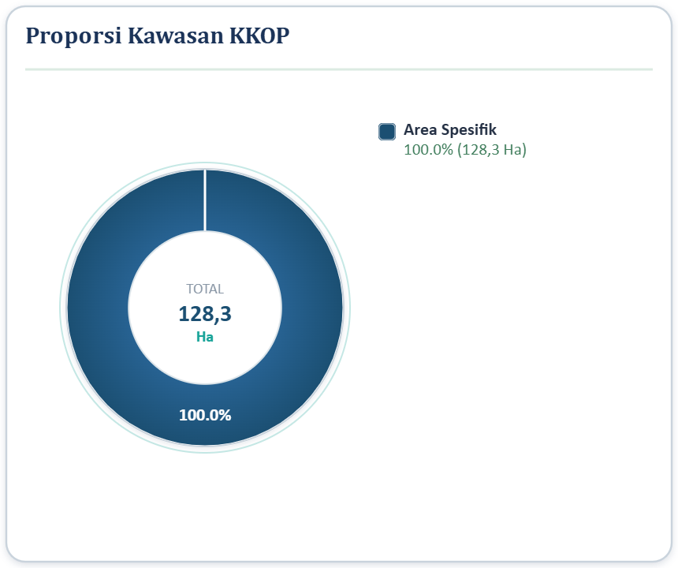
 | PEMERINTAH KABUPATEN BOGOR
 | DINAS PERTANAHAN DAN TATA RUANG
 | JAWA BARAT — WebGIS Inovasi Analisis Spasial

LAPORAN ANALISIS PROPORSI LAHAN
InputID/Nama: Area Digitasi (128.304 Ha)

1 | BATAS ADMINISTRASI DESA
No | Kelas/Zona | Luas_Irisan (Ha) | Persen | Luas_Input (Ha)
1 | Iwul | 118.5159 | 92.37% | 128.304
2 | Bojongsempu | 9.7878 | 7.63% | 128.304

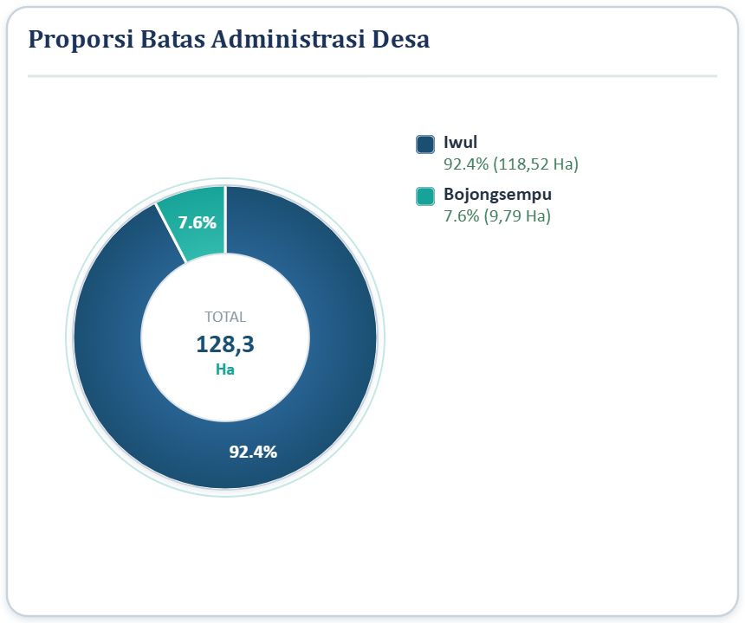
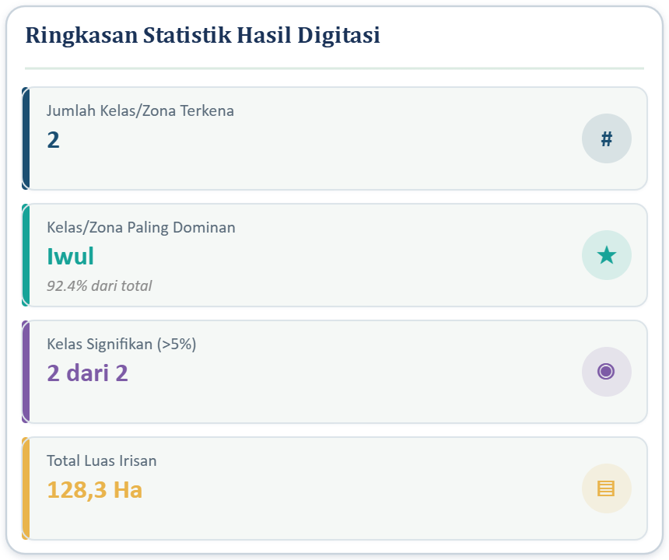

2 | BATAS ADMINISTRASI KECAMATAN
No | Kelas/Zona | Luas_Irisan (Ha) | Persen | Luas_Input (Ha)
1 | Parung | 128.3038 | 100.00% | 128.304

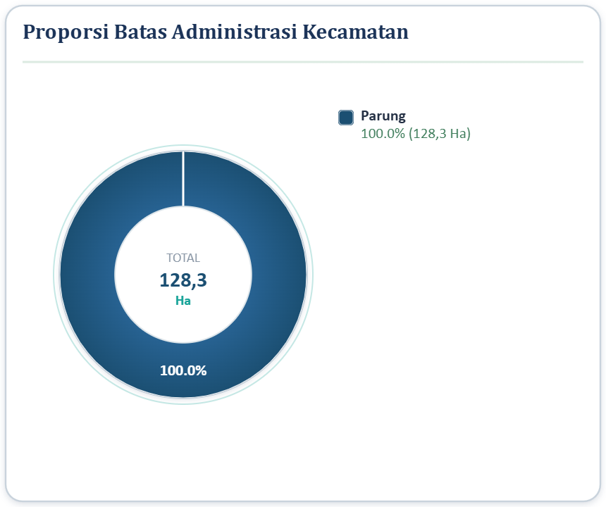
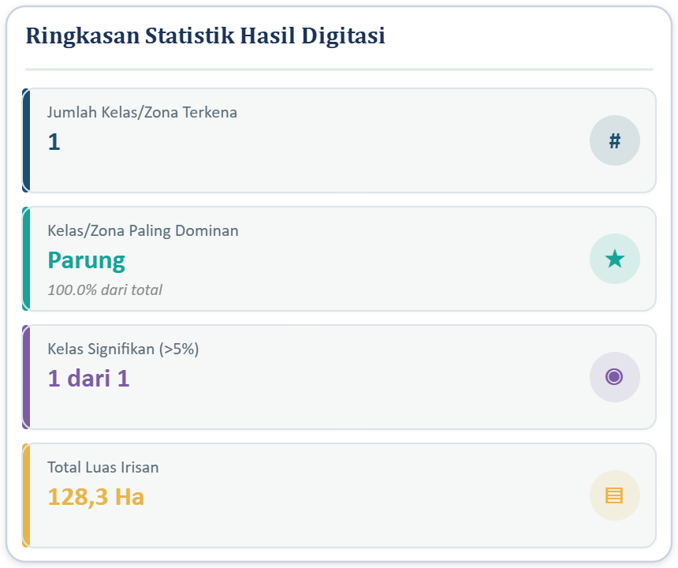

3 | JARINGAN JALAN
No | Kelas/Zona | Panjang (Km/M) | Persen | Luas_Input (Ha)
1 | Jalan Kabupaten | 3.225 Km | 100.00% | 128.304


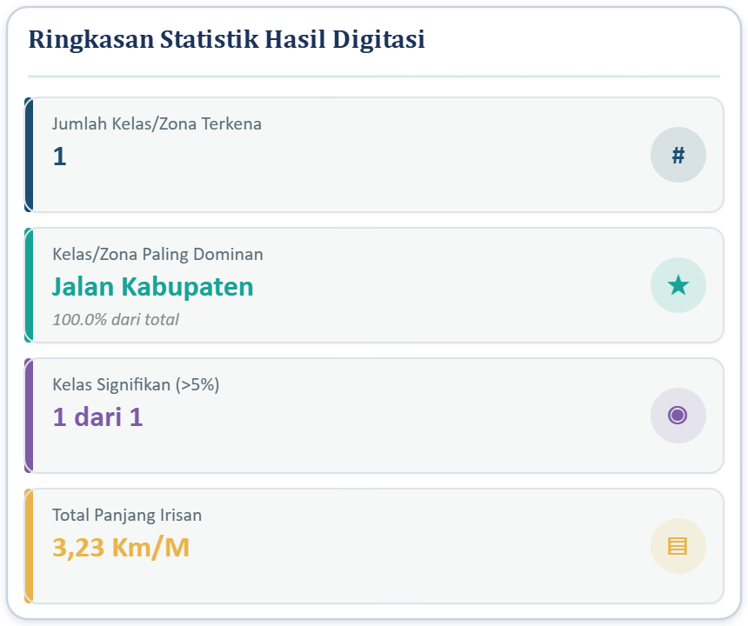

4 | BATAS DAS BOGOR
No | Kelas/Zona | Luas_Irisan (Ha) | Persen | Luas_Input (Ha)
1 | Area Spesifik | 128.3038 | 100.00% | 128.304


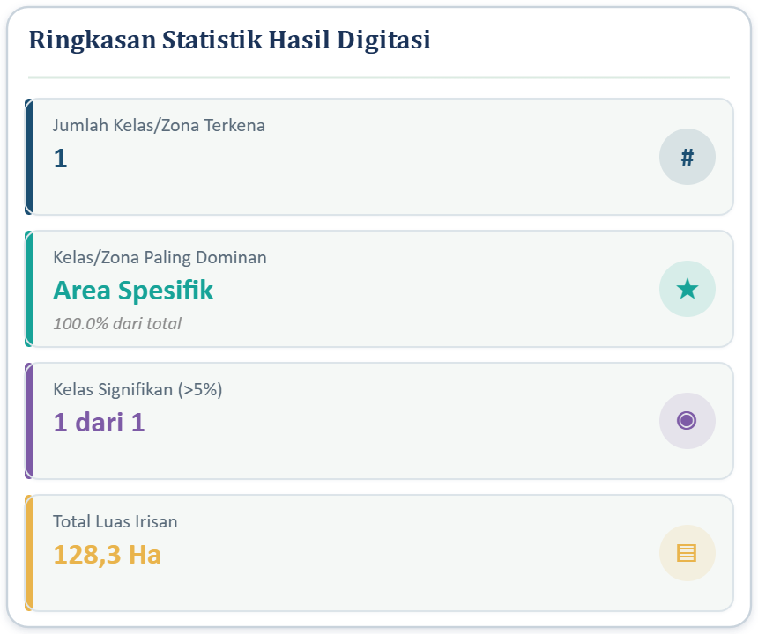

5 | POLA RUANG RTRW
No | Kelas/Zona | Luas_Irisan (Ha) | Persen | Luas_Input (Ha)
1 | Kawasan Perikanan Budi Daya | 21.3761 | 16.66% | 128.304
2 | Kawasan Permukiman Perkotaan | 106.5793 | 83.07% | 128.304

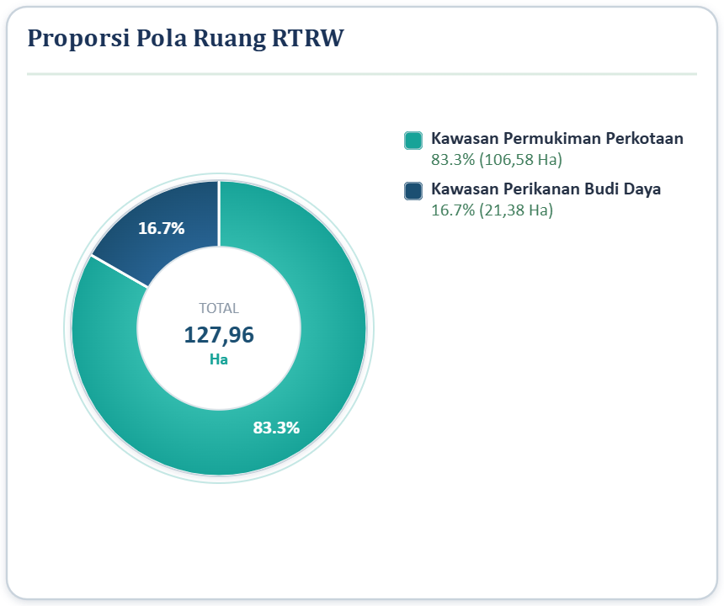
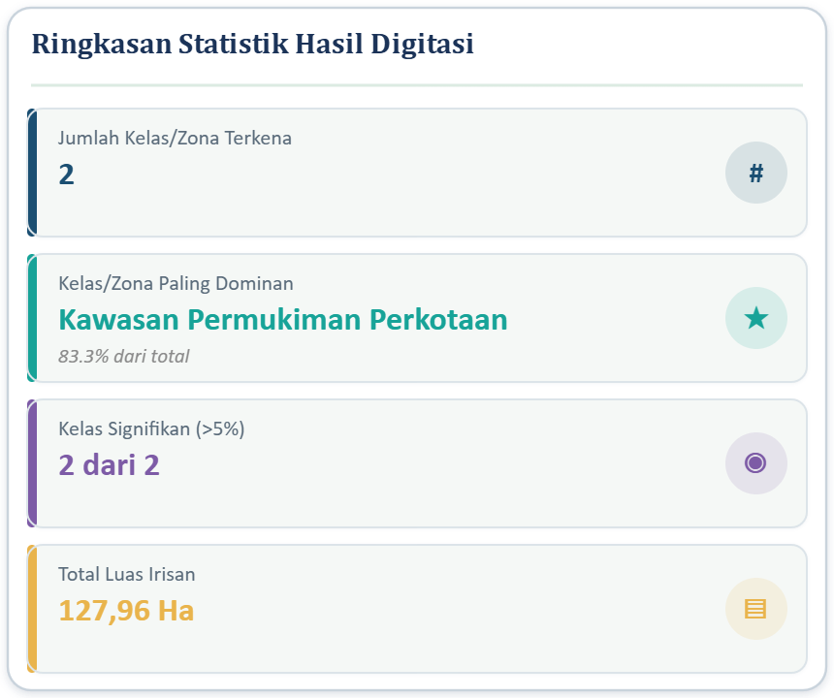

6 | LAHAN LP2B
No | Kelas/Zona | Luas_Irisan (Ha) | Persen | Luas_Input (Ha)
1 | Kawasan Terlindungi | 8.8782 | 6.92% | 128.304


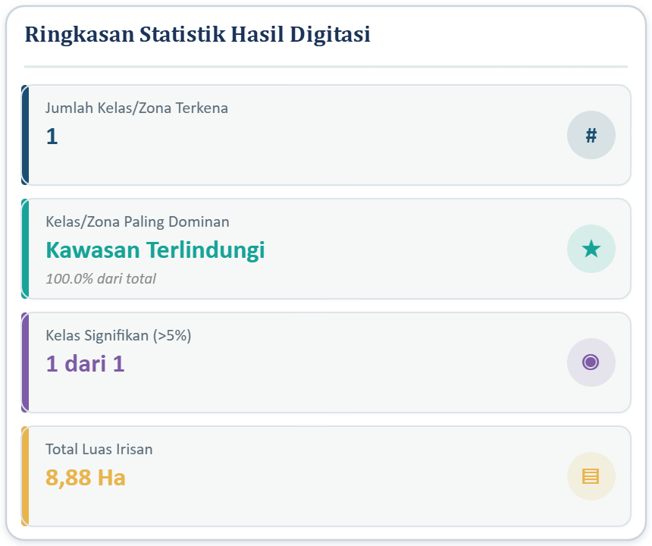

7 | LAHAN KP2B
No | Kelas/Zona | Luas_Irisan (Ha) | Persen | Luas_Input (Ha)
1 | Kawasan Terlindungi | 0.3274 | 0.26% | 128.304




8 | LAHAN BAKU SAWAH (LBS)
No | Kelas/Zona | Luas_Irisan (Ha) | Persen | Luas_Input (Ha)
1 | Kawasan Terlindungi | 9.1981 | 7.16% | 128.304

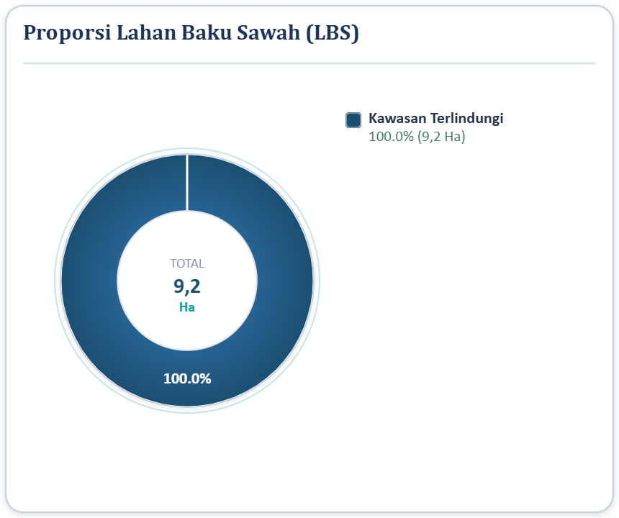


9 | KAWASAN KKOP
No | Kelas/Zona | Luas_Irisan (Ha) | Persen | Luas_Input (Ha)
1 | Area Spesifik | 128.3038 | 100.00% | 128.304

